Статистика1
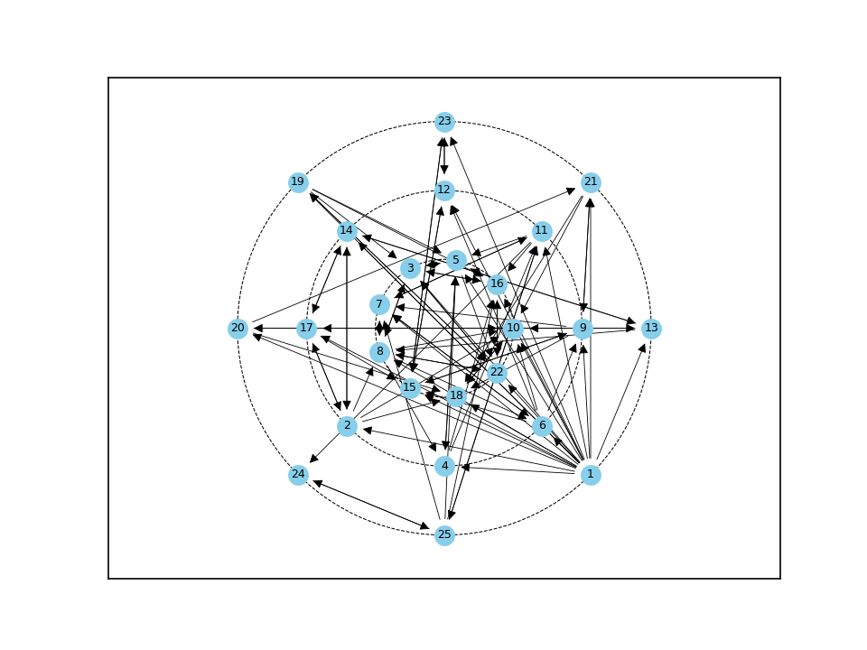
№1 | C_plus | E_plus | КУО |  | S_group | E_group | BB_group
1 | 0 | 0.917 | 0 | 0 | 23.81% | 4.20 | 8.333%
2 | 0.125 | 0.208 | 0.6
3 | 0.25 | 0.167 | 1.5
4 | 0.125 | 0.125 | 1
5 | 0.292 | 0.167 | 1.75
6 | 0.125 | 0.208 | 0.6
7 | 0.25 | 0.125 | 2
8 | 0.25 | 0.25 | 1
9 | 0.167 | 0.25 | 0.667
10 | 0.333 | 0.042 | 8
11 | 0.167 | 0.208 | 0.8
12 | 0.167 | 0.083 | 2
13 | 0.125 | 0.125 | 1
14 | 0.167 | 0.125 | 1.333
15 | 0.25 | 0.125 | 2
16 | 0.333 | 0.125 | 2.667
17 | 0.167 | 0.167 | 1
18 | 0.25 | 0.042 | 6
19 | 0.083 | 0.167 | 0.5
20 | 0.083 | 0.125 | 0.667
21 | 0.125 | 0.125 | 1
22 | 0.25 | 0.167 | 1.5
23 | 0.125 | 0.083 | 1.5
24 | 0.083 | 0.042 | 2
25 | 0.083 | 0.208 | 0.4

п/п | ID | C_plus |  | п/п | ID | C_plus
1 | 10 | 0.333 |  | 14 | 17 | 0.167
2 | 16 | 0.333 |  | 15 | 2 | 0.125
3 | 5 | 0.292 |  | 16 | 4 | 0.125
4 | 3 | 0.25 |  | 17 | 6 | 0.125
5 | 7 | 0.25 |  | 18 | 13 | 0.125
6 | 8 | 0.25 |  | 19 | 21 | 0.125
7 | 15 | 0.25 |  | 20 | 23 | 0.125
8 | 18 | 0.25 |  | 21 | 19 | 0.083
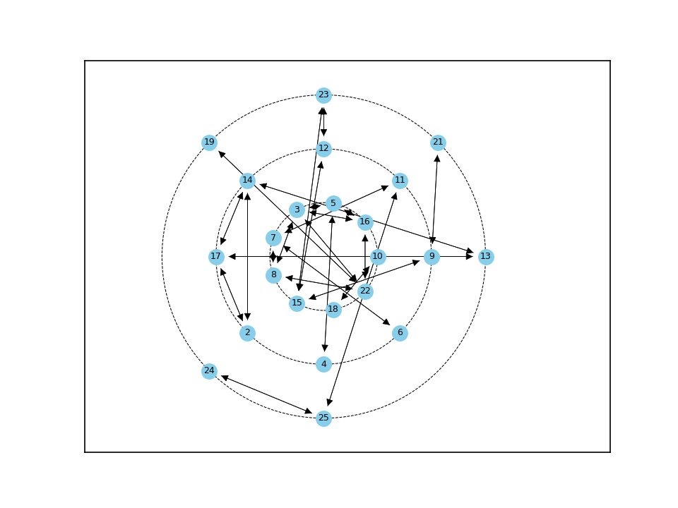
9 | 22 | 0.25 |  | 22 | 20 | 0.083
10 | 9 | 0.167 |  | 23 | 24 | 0.083
11 | 11 | 0.167 |  | 24 | 25 | 0.083
12 | 12 | 0.167 |  | 25 | 1 | 0
13 | 14 | 0.167

 | п/п | ID | E_plus | п/п | ID | E_plus
 | 1 | 1 | 0.917 | 14 | 7 | 0.125
 | 2 | 8 | 0.25 | 15 | 13 | 0.125
 | 3 | 9 | 0.25 | 16 | 14 | 0.125
 | 4 | 2 | 0.208 | 17 | 15 | 0.125
 | 5 | 6 | 0.208 | 18 | 16 | 0.125
 | 6 | 11 | 0.208 | 19 | 20 | 0.125
 | 7 | 25 | 0.208 | 20 | 21 | 0.125
 | 8 | 3 | 0.167 | 21 | 12 | 0.083
 | 9 | 5 | 0.167 | 22 | 23 | 0.083
 | 10 | 17 | 0.167 | 23 | 10 | 0.042
 | 11 | 19 | 0.167 | 24 | 18 | 0.042
 | 12 | 22 | 0.167 | 25 | 24 | 0.042
 | 13 | 4 | 0.125

п/п | ID | КУО | п/п | ID | КУО
1 | 10 | 8 | 14 | 8 | 1
2 | 18 | 6 | 15 | 13 | 1
3 | 16 | 2.667 | 16 | 17 | 1
4 | 7 | 2 | 17 | 21 | 1
5 | 12 | 2 | 18 | 11 | 0.8
6 | 15 | 2 | 19 | 9 | 0.667
7 | 24 | 2 | 20 | 20 | 0.667
8 | 5 | 1.75 | 21 | 2 | 0.6
9 | 3 | 1.5 | 22 | 6 | 0.6
10 | 22 | 1.5 | 23 | 19 | 0.5
11 | 23 | 1.5 | 24 | 25 | 0.4
12 | 14 | 1.333 | 25 | 1 | 0
13 | 4 | 1

Статистика2
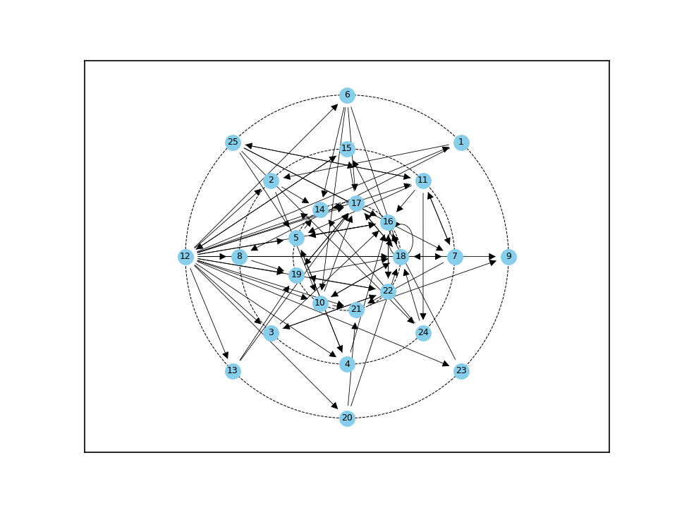
№1 | C_plus | E_plus | КУО |  | S_group | E_group | BB_group
1 | 0.042 | 0.083 | 0.5 | 0 | 13.924% | 3.16 | 3.667%
2 | 0.083 | 0.083 | 1
3 | 0.083 | 0.083 | 1
4 | 0.083 | 0.083 | 1
5 | 0.208 | 0.125 | 1.667
6 | 0.042 | 0.167 | 0.25
7 | 0.125 | 0.125 | 1
8 | 0.083 | 0.042 | 2
9 | 0.083 | 0 | inf
10 | 0.167 | 0.125 | 1.333
11 | 0.125 | 0.208 | 0.6
12 | 0.042 | 0.917 | 0.045
13 | 0.042 | 0.083 | 0.5
14 | 0.25 | 0.042 | 6
15 | 0.125 | 0.042 | 3
16 | 0.333 | 0.083 | 4
17 | 0.292 | 0.167 | 1.75
18 | 0.375 | 0.167 | 2.25
19 | 0.208 | 0.083 | 2.5
20 | 0.042 | 0.083 | 0.5
21 | 0.167 | 0.042 | 4
22 | 0.125 | 0.125 | 1
23 | 0.042 | 0.042 | 1
24 | 0.083 | 0.083 | 1
25 | 0.042 | 0.208 | 0.2

п/п | ID | C_plus |  | п/п | ID | C_plus
1 | 18 | 0.375 |  | 14 | 3 | 0.083
2 | 16 | 0.333 |  | 15 | 4 | 0.083
3 | 17 | 0.292 |  | 16 | 8 | 0.083
4 | 14 | 0.25 |  | 17 | 9 | 0.083
5 | 5 | 0.208 |  | 18 | 24 | 0.083
6 | 19 | 0.208 |  | 19 | 1 | 0.042
7 | 10 | 0.167 |  | 20 | 6 | 0.042
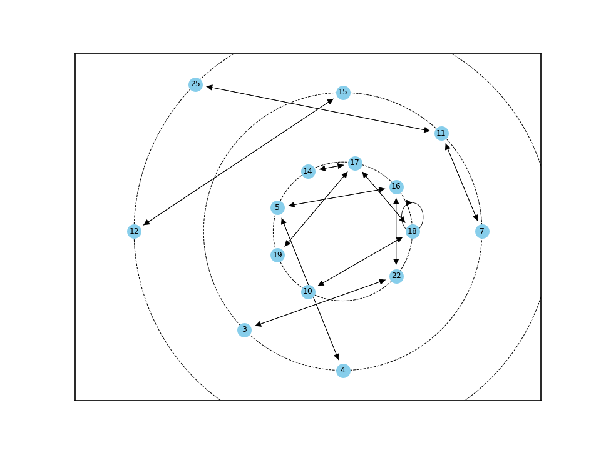
8 | 21 | 0.167 |  | 21 | 12 | 0.042
9 | 7 | 0.125 |  | 22 | 13 | 0.042
10 | 11 | 0.125 |  | 23 | 20 | 0.042
11 | 15 | 0.125 |  | 24 | 23 | 0.042
12 | 22 | 0.125 |  | 25 | 25 | 0.042
13 | 2 | 0.083

п/п | ID | E_plus |  | п/п | ID | E_plus
1 | 12 | 0.917 |  | 14 | 4 | 0.083
2 | 11 | 0.208 |  | 15 | 13 | 0.083
3 | 25 | 0.208 |  | 16 | 16 | 0.083
4 | 6 | 0.167 |  | 17 | 19 | 0.083
5 | 17 | 0.167 |  | 18 | 20 | 0.083
6 | 18 | 0.167 |  | 19 | 24 | 0.083
7 | 5 | 0.125 |  | 20 | 8 | 0.042
8 | 7 | 0.125 |  | 21 | 14 | 0.042
9 | 10 | 0.125 |  | 22 | 15 | 0.042
10 | 22 | 0.125 |  | 23 | 21 | 0.042
11 | 1 | 0.083 |  | 24 | 23 | 0.042
12 | 2 | 0.083 |  | 25 | 9 | 0
13 | 3 | 0.083
14 | 4 | 0.083
15 | 13 | 0.083
16 | 16 | 0.083
17 | 19 | 0.083
18 | 20 | 0.083
19 | 24 | 0.083
20 | 8 | 0.042
21 | 14 | 0.042
22 | 15 | 0.042
23 | 21 | 0.042
24 | 23 | 0.042
25 | 9 | 0

п/п | ID | КУО |  | п/п | ID | КУО
1 | 9 | inf |  | 14 | 4 | 1
2 | 14 | 6 |  | 15 | 7 | 1
3 | 16 | 4 |  | 16 | 22 | 1
4 | 21 | 4 |  | 17 | 23 | 1
5 | 15 | 3 |  | 18 | 24 | 1
6 | 19 | 2.5 |  | 19 | 11 | 0.6
7 | 18 | 2.25 |  | 20 | 1 | 0.5
8 | 8 | 2 |  | 21 | 13 | 0.5
9 | 17 | 1.75 |  | 22 | 20 | 0.5
10 | 5 | 1.667 |  | 23 | 6 | 0.25
11 | 10 | 1.333 |  | 24 | 25 | 0.2
12 | 2 | 1 |  | 25 | 12 | 0.045
13 | 3 | 1
14 | 4 | 1
15 | 7 | 1
16 | 22 | 1
17 | 23 | 1
18 | 24 | 1
19 | 11 | 0.6
20 | 1 | 0.5
21 | 13 | 0.5
22 | 20 | 0.5
23 | 6 | 0.25
24 | 25 | 0.2
25 | 12 | 0.045

Статистика3
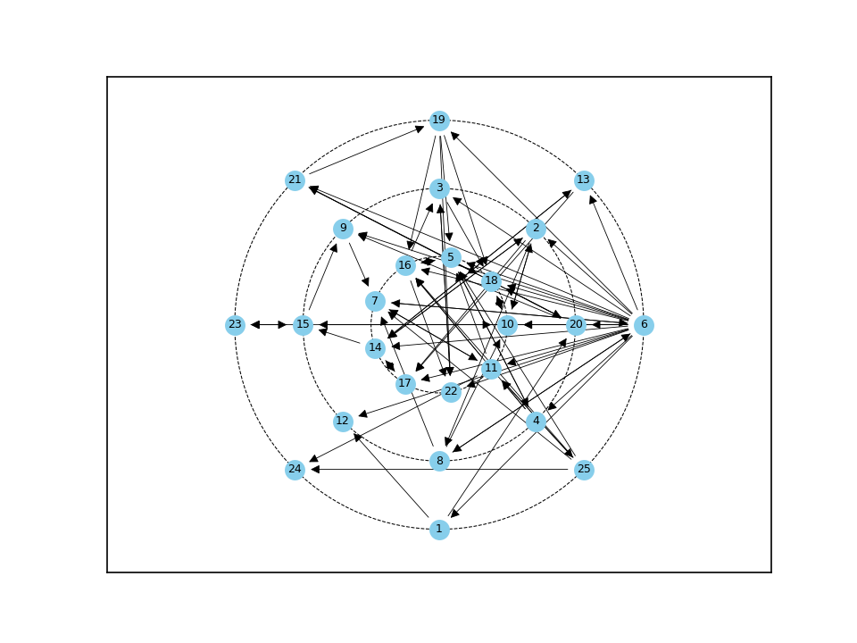
№1 | C_plus | E_plus | КУО |  | S_group | E_group | BB_group
1 | 0.042 | 0.083 | 0.5 | 0 | 17.5% | 3.2 | 4.667%
2 | 0.125 | 0.167 | 0.75
3 | 0.125 | 0.083 | 1.5
4 | 0.083 | 0.125 | 0.667
5 | 0.25 | 0.083 | 3
6 | 0.083 | 0.917 | 0.091
7 | 0.208 | 0.083 | 2.5
8 | 0.083 | 0.125 | 0.667
9 | 0.125 | 0.042 | 3
10 | 0.25 | 0.083 | 3
11 | 0.167 | 0.208 | 0.8
12 | 0.083 | 0 | inf
13 | 0.083 | 0.083 | 1
14 | 0.167 | 0.167 | 1
15 | 0.125 | 0.125 | 1
16 | 0.25 | 0.125 | 2
17 | 0.167 | 0.042 | 4
18 | 0.25 | 0.042 | 6
19 | 0.083 | 0.167 | 0.5
20 | 0.125 | 0.167 | 0.75
21 | 0.083 | 0.125 | 0.667
22 | 0.167 | 0.042 | 4
23 | 0.083 | 0.042 | 2
24 | 0.083 | 0 | inf
25 | 0.042 | 0.208 | 0.2

п/п | ID | C_plus |  | п/п | ID | C_plus
1 | 5 | 0.25 |  | 14 | 20 | 0.125
2 | 10 | 0.25 |  | 15 | 4 | 0.083
3 | 16 | 0.25 |  | 16 | 6 | 0.083
4 | 18 | 0.25 |  | 17 | 8 | 0.083
5 | 7 | 0.208 |  | 18 | 12 | 0.083
6 | 11 | 0.167 |  | 19 | 13 | 0.083
7 | 14 | 0.167 |  | 20 | 19 | 0.083
8 | 17 | 0.167 |  | 21 | 21 | 0.083
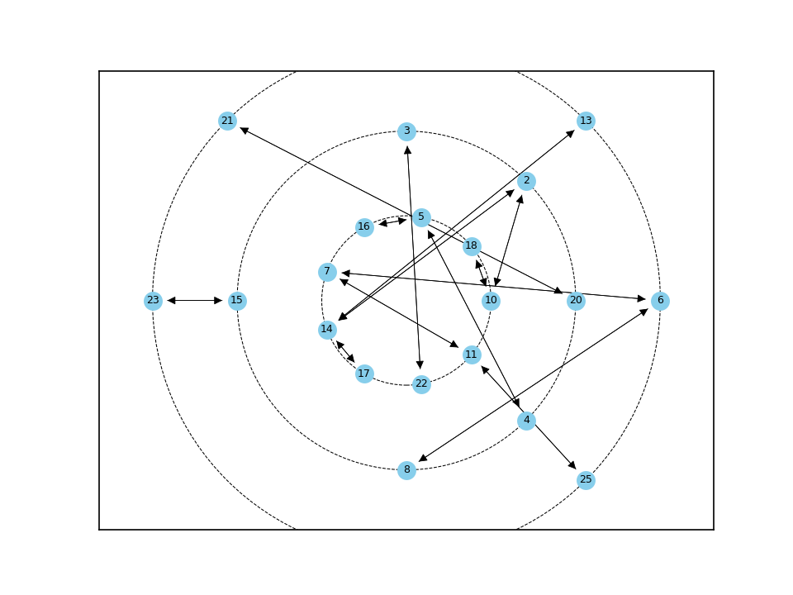
9 | 22 | 0.167 |  | 22 | 23 | 0.083
10 | 2 | 0.125 |  | 23 | 24 | 0.083
11 | 3 | 0.125 |  | 24 | 1 | 0.042
12 | 9 | 0.125 |  | 25 | 25 | 0.042
13 | 15 | 0.125
14 | 20 | 0.125
15 | 4 | 0.083
16 | 6 | 0.083
17 | 8 | 0.083
18 | 12 | 0.083
19 | 13 | 0.083
20 | 19 | 0.083
21 | 21 | 0.083
22 | 23 | 0.083
23 | 24 | 0.083
24 | 1 | 0.042
25 | 25 | 0.042

п/п | ID | E_plus |  | п/п | ID | E_plus
1 | 6 | 0.917 |  | 14 | 3 | 0.083
2 | 11 | 0.208 |  | 15 | 5 | 0.083
3 | 25 | 0.208 |  | 16 | 7 | 0.083
4 | 2 | 0.167 |  | 17 | 10 | 0.083
5 | 14 | 0.167 |  | 18 | 13 | 0.083
6 | 19 | 0.167 |  | 19 | 9 | 0.042
7 | 20 | 0.167 |  | 20 | 17 | 0.042
8 | 4 | 0.125 |  | 21 | 18 | 0.042
9 | 8 | 0.125 |  | 22 | 22 | 0.042
10 | 15 | 0.125 |  | 23 | 23 | 0.042
11 | 16 | 0.125 |  | 24 | 12 | 0
12 | 21 | 0.125 |  | 25 | 24 | 0
13 | 1 | 0.083

п/п | ID | КУО |  | п/п | ID | КУО
1 | 12 | inf |  | 14 | 14 | 1
2 | 24 | inf |  | 15 | 15 | 1
3 | 18 | 6 |  | 16 | 11 | 0.8
4 | 17 | 4 |  | 17 | 2 | 0.75
5 | 22 | 4 |  | 18 | 20 | 0.75
6 | 5 | 3 |  | 19 | 4 | 0.667
7 | 9 | 3 |  | 20 | 8 | 0.667
8 | 10 | 3 |  | 21 | 21 | 0.667
9 | 7 | 2.5 |  | 22 | 1 | 0.5
10 | 16 | 2 |  | 23 | 19 | 0.5
11 | 23 | 2 |  | 24 | 25 | 0.2
12 | 3 | 1.5 |  | 25 | 6 | 0.091
13 | 13 | 1

Статистика4
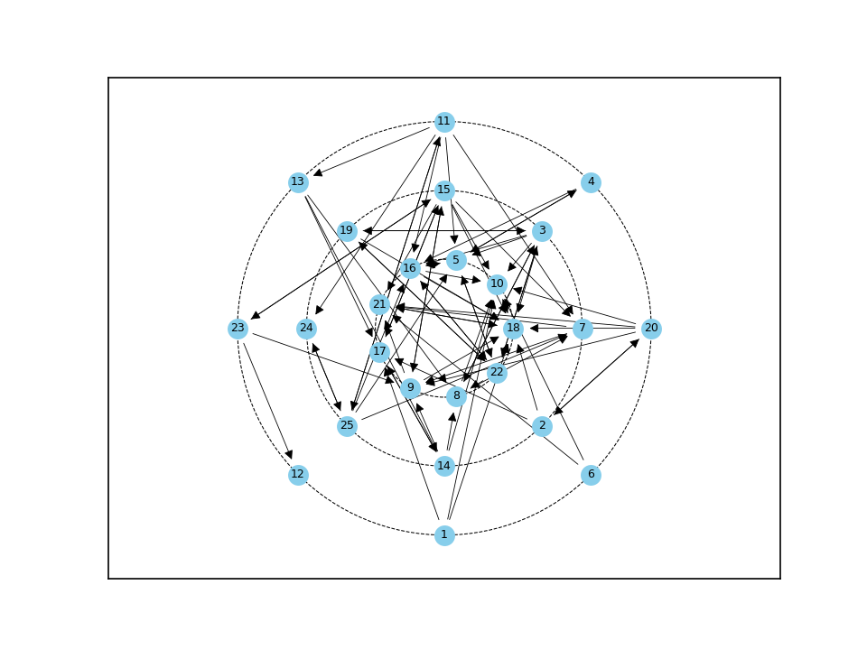
№1 | C_plus | E_plus | КУО |  | S_group | E_group | BB_group
1 | 0 | 0.125 | 0 | 0 | 20.988% | 3.24 | 5.667%
2 | 0.042 | 0.125 | 0.333
3 | 0.125 | 0.292 | 0.429
4 | 0.042 | 0.083 | 0.5
5 | 0.25 | 0.125 | 2
6 | 0 | 0.083 | 0
7 | 0.167 | 0.083 | 2
8 | 0.167 | 0.125 | 1.333
9 | 0.208 | 0.125 | 1.667
10 | 0.375 | 0.042 | 9
11 | 0.042 | 0.25 | 0.167
12 | 0.042 | 0 | inf
13 | 0.042 | 0.125 | 0.333
14 | 0.083 | 0.167 | 0.5
15 | 0.125 | 0.292 | 0.429
16 | 0.25 | 0.167 | 1.5
17 | 0.208 | 0.083 | 2.5
18 | 0.458 | 0.083 | 5.5
19 | 0.083 | 0.125 | 0.667
20 | 0.042 | 0.208 | 0.2
21 | 0.25 | 0.042 | 6
22 | 0.167 | 0.25 | 0.667
23 | 0.042 | 0.125 | 0.333
24 | 0.083 | 0.042 | 2
25 | 0.083 | 0.208 | 0.4

п/п | ID | C_plus |  | п/п | ID | C_plus
1 | 18 | 0.458 |  | 14 | 19 | 0.083
2 | 10 | 0.375 |  | 15 | 24 | 0.083
3 | 5 | 0.25 |  | 16 | 25 | 0.083
4 | 16 | 0.25 |  | 17 | 2 | 0.042
5 | 21 | 0.25 |  | 18 | 4 | 0.042
6 | 9 | 0.208 |  | 19 | 11 | 0.042
7 | 17 | 0.208 |  | 20 | 12 | 0.042
8 | 7 | 0.167 |  | 21 | 13 | 0.042
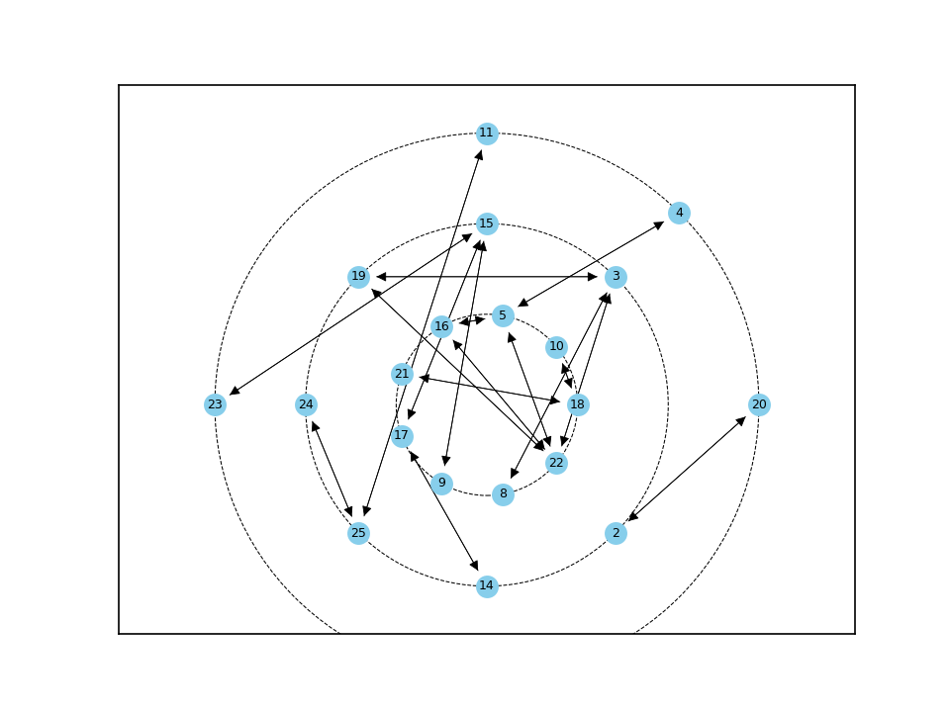
9 | 8 | 0.167 |  | 22 | 20 | 0.042
10 | 22 | 0.167 |  | 23 | 23 | 0.042
11 | 3 | 0.125 |  | 24 | 1 | 0
12 | 15 | 0.125 |  | 25 | 6 | 0
13 | 14 | 0.083

п/п | ID | E_plus |  | п/п | ID | E_plus
1 | 3 | 0.292 |  | 14 | 13 | 0.125
2 | 15 | 0.292 |  | 15 | 19 | 0.125
3 | 11 | 0.25 |  | 16 | 23 | 0.125
4 | 22 | 0.25 |  | 17 | 4 | 0.083
5 | 20 | 0.208 |  | 18 | 6 | 0.083
6 | 25 | 0.208 |  | 19 | 7 | 0.083
7 | 14 | 0.167 |  | 20 | 17 | 0.083
8 | 16 | 0.167 |  | 21 | 18 | 0.083
9 | 1 | 0.125 |  | 22 | 10 | 0.042
10 | 2 | 0.125 |  | 23 | 21 | 0.042
11 | 5 | 0.125 |  | 24 | 24 | 0.042
12 | 8 | 0.125 |  | 25 | 12 | 0
13 | 9 | 0.125

п/п | ID | КУО |  | п/п | ID | КУО
1 | 12 | inf |  | 14 | 4 | 0.5
2 | 10 | 9 |  | 15 | 14 | 0.5
3 | 21 | 6 |  | 16 | 3 | 0.429
4 | 18 | 5.5 |  | 17 | 15 | 0.429
5 | 17 | 2.5 |  | 18 | 25 | 0.4
6 | 5 | 2 |  | 19 | 2 | 0.333
7 | 7 | 2 |  | 20 | 13 | 0.333
8 | 24 | 2 |  | 21 | 23 | 0.333
9 | 9 | 1.667 |  | 22 | 20 | 0.2
10 | 16 | 1.5 |  | 23 | 11 | 0.167
11 | 8 | 1.333 |  | 24 | 1 | 0
12 | 19 | 0.667 |  | 25 | 6 | 0
13 | 22 | 0.667

Статистика5
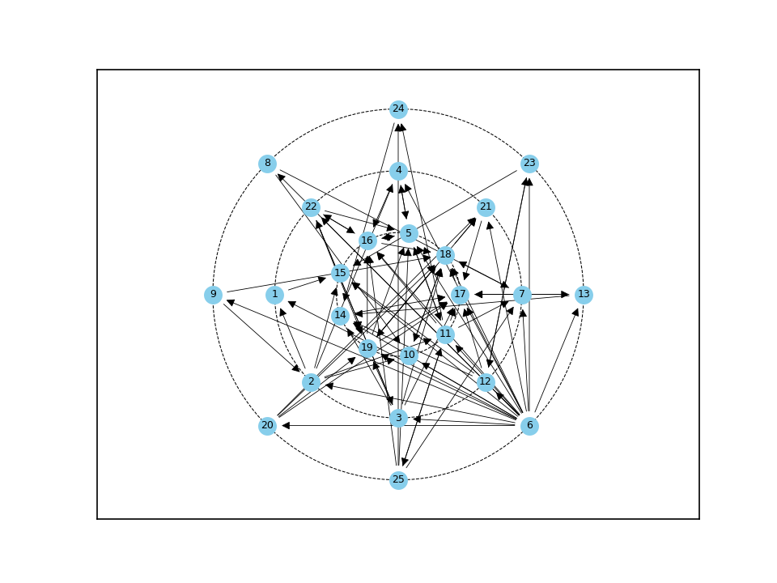
№1 | C_plus | E_plus | КУО |  | S_group | E_group | BB_group
1 | 0.083 | 0.042 | 2 | 0 | 11.364% | 3.52 | 3.333%
2 | 0.083 | 0.208 | 0.4
3 | 0.083 | 0.208 | 0.4
4 | 0.125 | 0.083 | 1.5
5 | 0.292 | 0.125 | 2.333
6 | 0 | 0.917 | 0
7 | 0.167 | 0.083 | 2
8 | 0.042 | 0.083 | 0.5
9 | 0.042 | 0.083 | 0.5
10 | 0.167 | 0.042 | 4
11 | 0.167 | 0.25 | 0.667
12 | 0.083 | 0.167 | 0.5
13 | 0.083 | 0.083 | 1
14 | 0.208 | 0.042 | 5
15 | 0.208 | 0 | inf
16 | 0.292 | 0.125 | 2.333
17 | 0.417 | 0.083 | 5
18 | 0.375 | 0.125 | 3
19 | 0.208 | 0.208 | 1
20 | 0.042 | 0.167 | 0.25
21 | 0.167 | 0.042 | 4
22 | 0.125 | 0.167 | 0.75
23 | 0.083 | 0.083 | 1
24 | 0.083 | 0.042 | 2
25 | 0.042 | 0.208 | 0.2

п/п | ID | C_plus |  | п/п | ID | C_plus
1 | 17 | 0.417 |  | 14 | 1 | 0.083
2 | 18 | 0.375 |  | 15 | 2 | 0.083
3 | 5 | 0.292 |  | 16 | 3 | 0.083
4 | 16 | 0.292 |  | 17 | 12 | 0.083
5 | 14 | 0.208 |  | 18 | 13 | 0.083
6 | 15 | 0.208 |  | 19 | 23 | 0.083
7 | 19 | 0.208 |  | 20 | 24 | 0.083
8 | 7 | 0.167 |  | 21 | 8 | 0.042
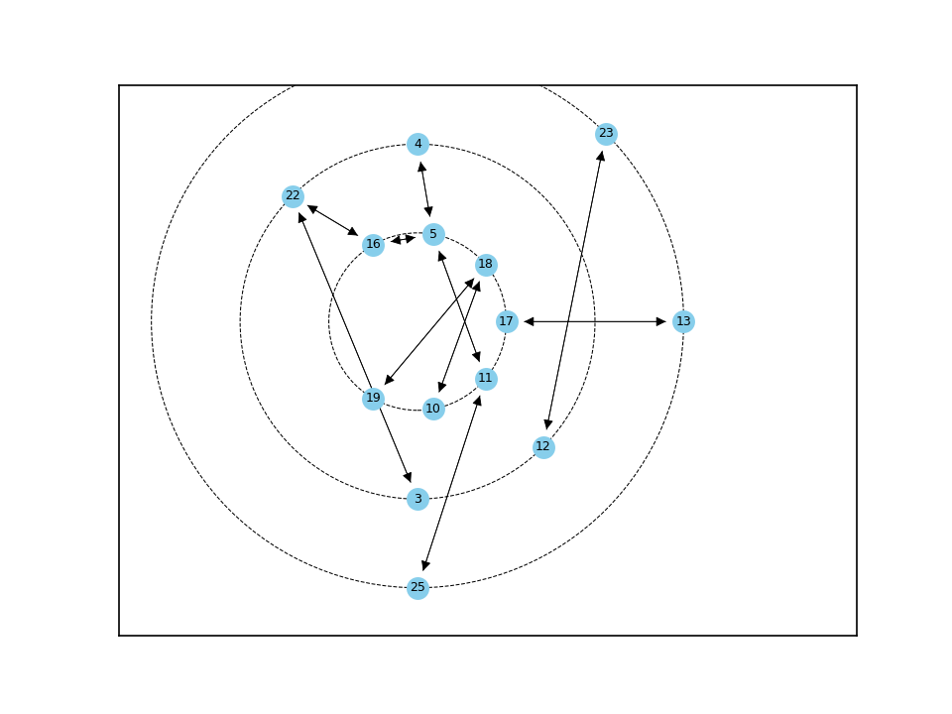
9 | 10 | 0.167 |  | 22 | 9 | 0.042
10 | 11 | 0.167 |  | 23 | 20 | 0.042
11 | 21 | 0.167 |  | 24 | 25 | 0.042
12 | 4 | 0.125 |  | 25 | 6 | 0
13 | 22 | 0.125
14 | 1 | 0.083
15 | 2 | 0.083
16 | 3 | 0.083
17 | 12 | 0.083
18 | 13 | 0.083
19 | 23 | 0.083
20 | 24 | 0.083
21 | 8 | 0.042
22 | 9 | 0.042
23 | 20 | 0.042
24 | 25 | 0.042
25 | 6 | 0

п/п | ID | E_plus |  | п/п | ID | E_plus
1 | 6 | 0.917 |  | 14 | 7 | 0.083
2 | 11 | 0.25 |  | 15 | 8 | 0.083
3 | 2 | 0.208 |  | 16 | 9 | 0.083
4 | 3 | 0.208 |  | 17 | 13 | 0.083
5 | 19 | 0.208 |  | 18 | 17 | 0.083
6 | 25 | 0.208 |  | 19 | 23 | 0.083
7 | 12 | 0.167 |  | 20 | 1 | 0.042
8 | 20 | 0.167 |  | 21 | 10 | 0.042
9 | 22 | 0.167 |  | 22 | 14 | 0.042
10 | 5 | 0.125 |  | 23 | 21 | 0.042
11 | 16 | 0.125 |  | 24 | 24 | 0.042
12 | 18 | 0.125 |  | 25 | 15 | 0
13 | 4 | 0.083
14 | 7 | 0.083
15 | 8 | 0.083
16 | 9 | 0.083
17 | 13 | 0.083
18 | 17 | 0.083
19 | 23 | 0.083
20 | 1 | 0.042
21 | 10 | 0.042
22 | 14 | 0.042
23 | 21 | 0.042
24 | 24 | 0.042
25 | 15 | 0

п/п | ID | КУО |  | п/п | ID | КУО
1 | 15 | inf |  | 14 | 19 | 1
2 | 14 | 5 |  | 15 | 23 | 1
3 | 17 | 5 |  | 16 | 22 | 0.75
4 | 10 | 4 |  | 17 | 11 | 0.667
5 | 21 | 4 |  | 18 | 8 | 0.5
6 | 18 | 3 |  | 19 | 9 | 0.5
7 | 5 | 2.333 |  | 20 | 12 | 0.5
8 | 16 | 2.333 |  | 21 | 2 | 0.4
9 | 1 | 2 |  | 22 | 3 | 0.4
10 | 7 | 2 |  | 23 | 20 | 0.25
11 | 24 | 2 |  | 24 | 25 | 0.2
12 | 4 | 1.5 |  | 25 | 6 | 0
13 | 13 | 1
14 | 19 | 1
15 | 23 | 1
16 | 22 | 0.75
17 | 11 | 0.667
18 | 8 | 0.5
19 | 9 | 0.5
20 | 12 | 0.5
21 | 2 | 0.4
22 | 3 | 0.4
23 | 20 | 0.25
24 | 25 | 0.2
25 | 6 | 0

Статистика6
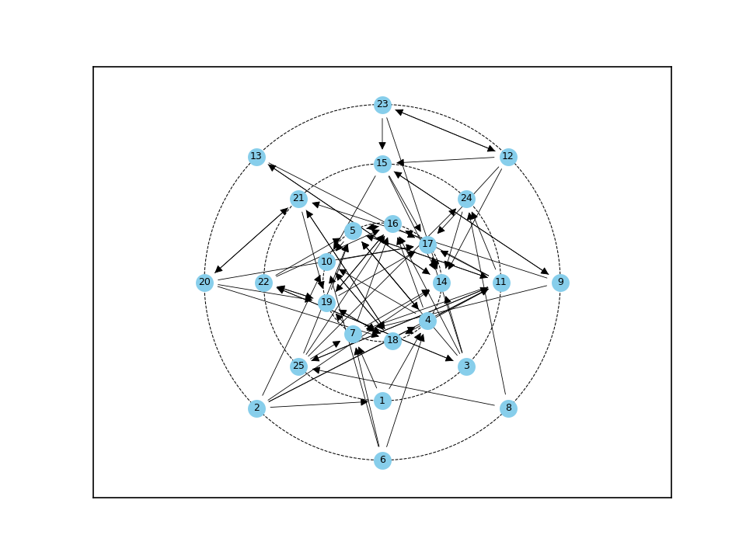
№1 | C_plus | E_plus | КУО |  | S_group | E_group | BB_group
1 | 0.042 | 0.083 | 0.5 | 0 | 18.072% | 3.32 | 5.0%
2 | 0 | 0.208 | 0
3 | 0.042 | 0.208 | 0.2
4 | 0.167 | 0.167 | 1
5 | 0.292 | 0.167 | 1.75
6 | 0 | 0.125 | 0
7 | 0.208 | 0.125 | 1.667
8 | 0 | 0.083 | 0
9 | 0.042 | 0.125 | 0.333
10 | 0.25 | 0.083 | 3
11 | 0.167 | 0.292 | 0.571
12 | 0.042 | 0.167 | 0.25
13 | 0.042 | 0.083 | 0.5
14 | 0.375 | 0.083 | 4.5
15 | 0.125 | 0.167 | 0.75
16 | 0.333 | 0.083 | 4
17 | 0.375 | 0.042 | 9
18 | 0.208 | 0.125 | 1.667
19 | 0.25 | 0.208 | 1.2
20 | 0.042 | 0.167 | 0.25
21 | 0.125 | 0.125 | 1
22 | 0.083 | 0.167 | 0.5
23 | 0.042 | 0.125 | 0.333
24 | 0.125 | 0.042 | 3
25 | 0.083 | 0.208 | 0.4

п/п | ID | C_plus |  | п/п | ID | C_plus
1 | 14 | 0.375 |  | 14 | 22 | 0.083
2 | 17 | 0.375 |  | 15 | 25 | 0.083
3 | 16 | 0.333 |  | 16 | 1 | 0.042
4 | 5 | 0.292 |  | 17 | 3 | 0.042
5 | 10 | 0.25 |  | 18 | 9 | 0.042
6 | 19 | 0.25 |  | 19 | 12 | 0.042
7 | 7 | 0.208 |  | 20 | 13 | 0.042
8 | 18 | 0.208 |  | 21 | 20 | 0.042
9 | 4 | 0.167 |  | 22 | 23 | 0.042
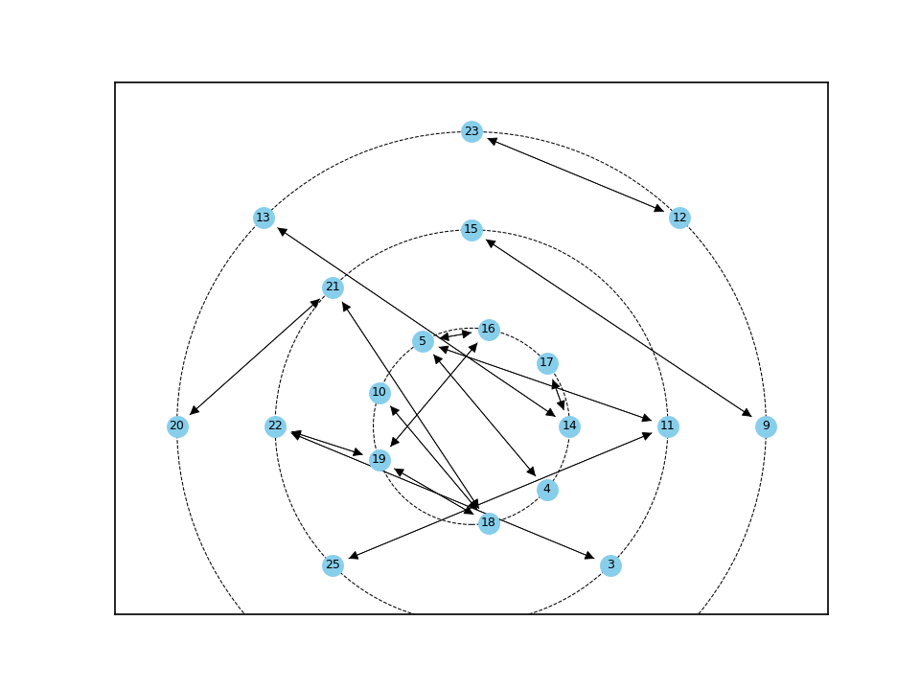
10 | 11 | 0.167 |  | 23 | 2 | 0
11 | 15 | 0.125 |  | 24 | 6 | 0
12 | 21 | 0.125 |  | 25 | 8 | 0
13 | 24 | 0.125
14 | 22 | 0.083
15 | 25 | 0.083
16 | 1 | 0.042
17 | 3 | 0.042
18 | 9 | 0.042
19 | 12 | 0.042
20 | 13 | 0.042
21 | 20 | 0.042
22 | 23 | 0.042
23 | 2 | 0
24 | 6 | 0
25 | 8 | 0

п/п | ID | E_plus |  | п/п | ID | E_plus
1 | 11 | 0.292 |  | 14 | 9 | 0.125
2 | 2 | 0.208 |  | 15 | 18 | 0.125
3 | 3 | 0.208 |  | 16 | 21 | 0.125
4 | 19 | 0.208 |  | 17 | 23 | 0.125
5 | 25 | 0.208 |  | 18 | 1 | 0.083
6 | 4 | 0.167 |  | 19 | 8 | 0.083
7 | 5 | 0.167 |  | 20 | 10 | 0.083
8 | 12 | 0.167 |  | 21 | 13 | 0.083
9 | 15 | 0.167 |  | 22 | 14 | 0.083
10 | 20 | 0.167 |  | 23 | 16 | 0.083
11 | 22 | 0.167 |  | 24 | 17 | 0.042
12 | 6 | 0.125 |  | 25 | 24 | 0.042
13 | 7 | 0.125
14 | 9 | 0.125
15 | 18 | 0.125
16 | 21 | 0.125
17 | 23 | 0.125
18 | 1 | 0.083
19 | 8 | 0.083
20 | 10 | 0.083
21 | 13 | 0.083
22 | 14 | 0.083
23 | 16 | 0.083
24 | 17 | 0.042
25 | 24 | 0.042

 | п/п | ID | КУО |  | п/п | ID | КУО
 | 1 | 17 | 9 |  | 14 | 1 | 0.5
 | 2 | 14 | 4.5 |  | 15 | 13 | 0.5
 | 3 | 16 | 4 |  | 16 | 22 | 0.5
 | 4 | 10 | 3 |  | 17 | 25 | 0.4
 | 5 | 24 | 3 |  | 18 | 9 | 0.333
 | 6 | 5 | 1.75 |  | 19 | 23 | 0.333
 | 7 | 7 | 1.667 |  | 20 | 12 | 0.25
 | 8 | 18 | 1.667 |  | 21 | 20 | 0.25
 | 9 | 19 | 1.2 |  | 22 | 3 | 0.2
 | 10 | 4 | 1 |  | 23 | 2 | 0
 | 11 | 21 | 1 |  | 24 | 6 | 0
 | 12 | 15 | 0.75 |  | 25 | 8 | 0
 | 13 | 11 | 0.571

